3
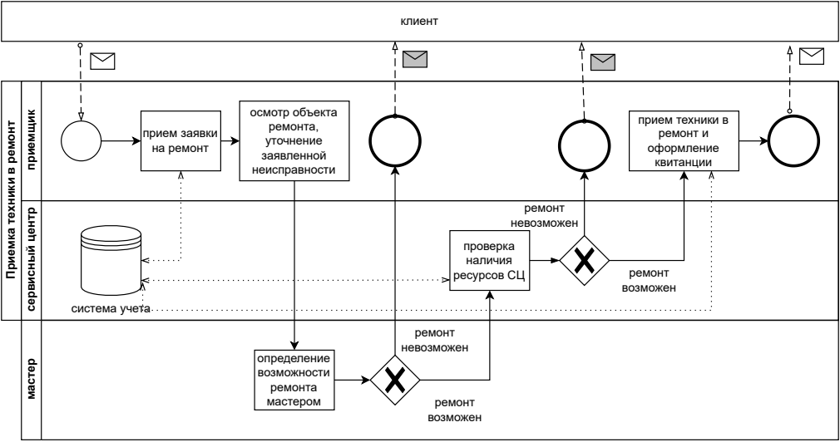
Сервисный центр по ремонту техники
Описание бизнес-процесса

7.1
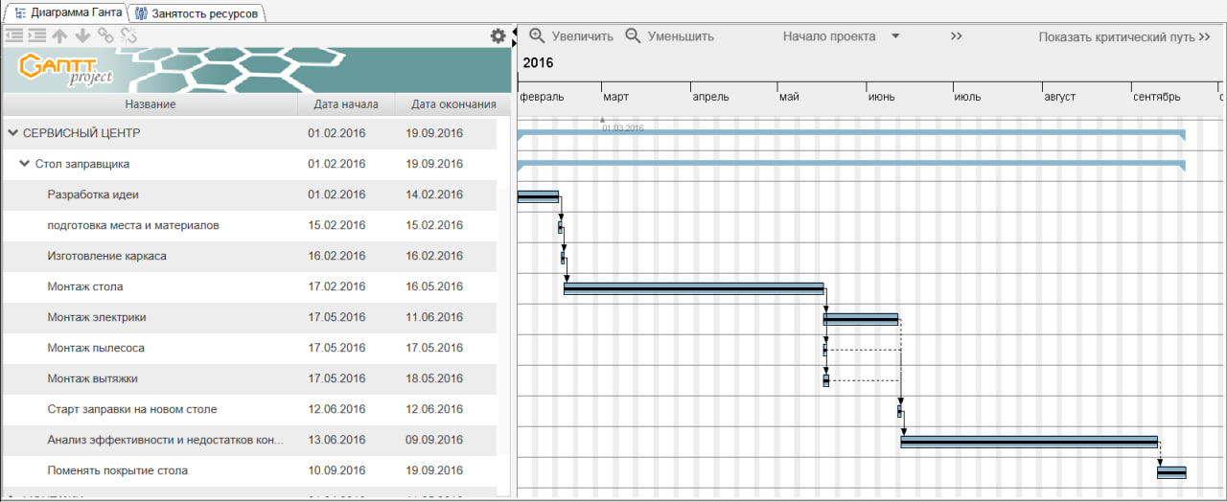
Сервисный центр по ремонту техники
Календарный план проекта

7.2
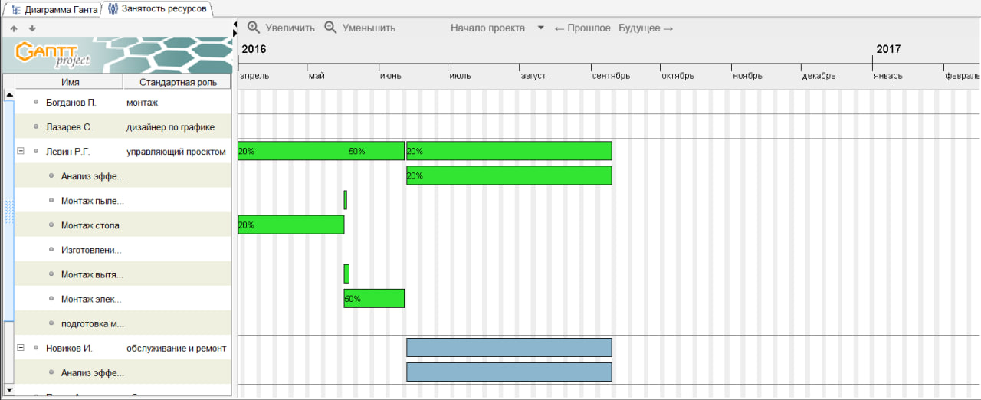
Сервисный центр по ремонту техники
Занятость ресурсов проекта

